PLANES ESTRATÉGICOS
Planes
Institucionales
2025
Plan Estratégico
Institucional
Plan Estratégico de
Talento Humano
Plan de Seguridad y
Privacidad
de la Información
Plan de Tratamiento
de Riesgos de Seguridad y
Privacidad
de la Información
Plan Estratégico de
Tecnologías de la Información y
Comunicaciones
Plan Institucional
de Archivos
Plan Anual de
Adquisiciones
PETH
PSPI
PTRSPI
PETI
PINAR
PTEP
PAA
PEI

PETH
PLAN ESTRATÉGICO DE TALENTO HUMANO

PIC
Plan Institucional de Bienestar e Incentivos
PSST
Plan de Talento Humano

Plan Institucional de Capacitación.
Plan de Seguridad y Salud en el Trabajo

01
02
03
04

SST
 | DIRECCIONAMIENTO ESTRATÉGICO |  |  |  |  |  |  |  |  |  |  |  |  |  |  |  |  |  |  |  |  | CÓDIGO | DEFT04
 | FORMULACIÓN Y SEGUIMIENTO DE PLANES O CRONOGRAMAS |  |  |  |  |  |  |  |  |  |  |  |  |  |  |  |  |  |  |  |  | VERSIÓN | 1
 |  |  |  |  |  |  |  |  |  |  |  |  |  |  |  |  |  |  |  |  |  | FECHA | 2023-05-31
NOMBRE DEL PLAN O CRONOGRAMA | PLAN DE TRABAJO ANUAL EN SST AÑO 2025
PROCESO, OBJETIVO, POLÍTICA, COMPONENTE | ACTIVIDAD O TAREA | INDICADOR |  | CRONOGRAMA |  |  |  |  |  |  |  |  |  |  |  |  |  | Recursos Técnicos y/o financieros | SEGUIMIENTO A LA EJECUCIÓN |  |  | Análisis resultados de Gestión (OAP) | DEPENDENCIA Y/O FUNCIONARIO RESPONSABLE
 |  | Nombre | Dato Variable 1 | Metas Programadas | Valor absoluto | Fecha de Reporte o Ejecución de la actividad |  |  |  |  |  |  |  |  |  |  |  |  | Porcentaje (%) de avance o cumplimiento | Relacionar Producto / Evidencia | Resultado de la Gestión
 |  |  |  |  |  | Ene | Feb | Mar | Abr | May | Jun | Jul | Ago | Sep | Oct | Nov | Dic
COMPONENTE DE SEGURIDAD Y SALUD EN EL TRABAJO | Socialización y Sensibilización de la Política del CSST | Porcentaje de ejecución del Plan Anual de Trabajo de SST |  | 1 | 1 |  | 1 |  |  |  |  |  |  |  |  |  |  | $250.000.000 para el desarrollo integral del CSST, reflejado en personal, aportes ARL, equipos de oficina, EMOS, Brigadas y demás |  | informe
COMPONENTE DE SEGURIDAD Y SALUD EN EL TRABAJO | Reunión con la Alta Dirección para socialización del avance del CSST | Porcentaje de ejecución del Plan Anual de Trabajo de SST | 1 | 1 | 2 |  |  |  |  |  | 1 |  |  |  |  |  | 1 | $250.000.000 para el desarrollo integral del CSST, reflejado en personal, aportes ARL, equipos de oficina, EMOS, Brigadas y demás | 100% | Acta de firmas | Se realizo reunión con la Ata dirección | Se validan las evidencias aportadas por la DTH, dando cumplimiento con lo planeado, reporte correspondiente al segundo trimestre de la vigencia 2025.
COMPONENTE DE SEGURIDAD Y SALUD EN EL TRABAJO | Realizar Informe para la Revisión por a Alta Dirección - Rendición de cuentas en SST | Porcentaje de ejecución del Plan Anual de Trabajo de SST |  | 1 | 1 |  |  |  |  |  |  |  |  | 1 |  |  |  | $250.000.000 para el desarrollo integral del CSST, reflejado en personal, aportes ARL, equipos de oficina, EMOS, Brigadas y demás |  | Actas, informes
COMPONENTE DE SEGURIDAD Y SALUD EN EL TRABAJO | Implementar las oportunidades de mejora identificadas en la revisión por la dirección del 2024 | Porcentaje de ejecución del Plan Anual de Trabajo de SST |  |  | 2 |  |  | 1 |  |  |  |  |  |  |  | 1 |  | $250.000.000 para el desarrollo integral del CSST, reflejado en personal, aportes ARL, equipos de oficina, EMOS, Brigadas y demás |  | Registros de asistencia, copia resumen del avance del PTA
COMPONENTE DE SEGURIDAD Y SALUD EN EL TRABAJO | Realizar reunión con ARL para seguimiento a la Gestión | Porcentaje de ejecución del Plan Anual de Trabajo de SST | 2 |  | 3 |  | 1 |  |  |  | 1 |  |  |  |  |  | 1 | $250.000.000 para el desarrollo integral del CSST, reflejado en personal, aportes ARL, equipos de oficina, EMOS, Brigadas y demás | 100% | actas - listas asistencia | Con la Ejecutiva Integral de Servicios de la ARL, se efectúo reunión cuyo propósito fue validar la ejecución del plan de trabajo, tanto a nivel central como regional. Ver | Se validan las evidencias aportadas por la DTH, dando cumplimiento con lo planeado, reporte correspondiente al segundo trimestre de la vigencia 2025.
COMPONENTE DE SEGURIDAD Y SALUD EN EL TRABAJO | Realizar reunión semestral con ARL para Mesa Laboral - Seguimientos médicos especiales | Porcentaje de ejecución del Plan Anual de Trabajo de SST |  |  | 2 |  |  |  | 1 |  |  |  |  | 1 |  |  |  | $250.000.000 para el desarrollo integral del CSST, reflejado en personal, aportes ARL, equipos de oficina, EMOS, Brigadas y demás | 100% | Acta de reunión - asistencia | Se llevo a cabo la mesa laboral con la dra. Claudia Lucia Gómez y en la misma se validaron los casos de los funcionarios que actualmente están calificados, así como los que están en algún proceso con la ARL. | Se validan las evidencias aportadas por la DTH, dando cumplimiento con lo planeado, reporte correspondiente al segundo trimestre de la vigencia 2025.
COMPONENTE DE SEGURIDAD Y SALUD EN EL TRABAJO | Analizar los Indicadores de Gestión del CSST | Porcentaje de ejecución del Plan Anual de Trabajo de SST |  |  | 4 |  |  | 1 |  |  | 1 |  |  | 1 |  |  | 1 | $250.000.000 para el desarrollo integral del CSST, reflejado en personal, aportes ARL, equipos de oficina, EMOS, Brigadas y demás | 100% | Copia del Informe | 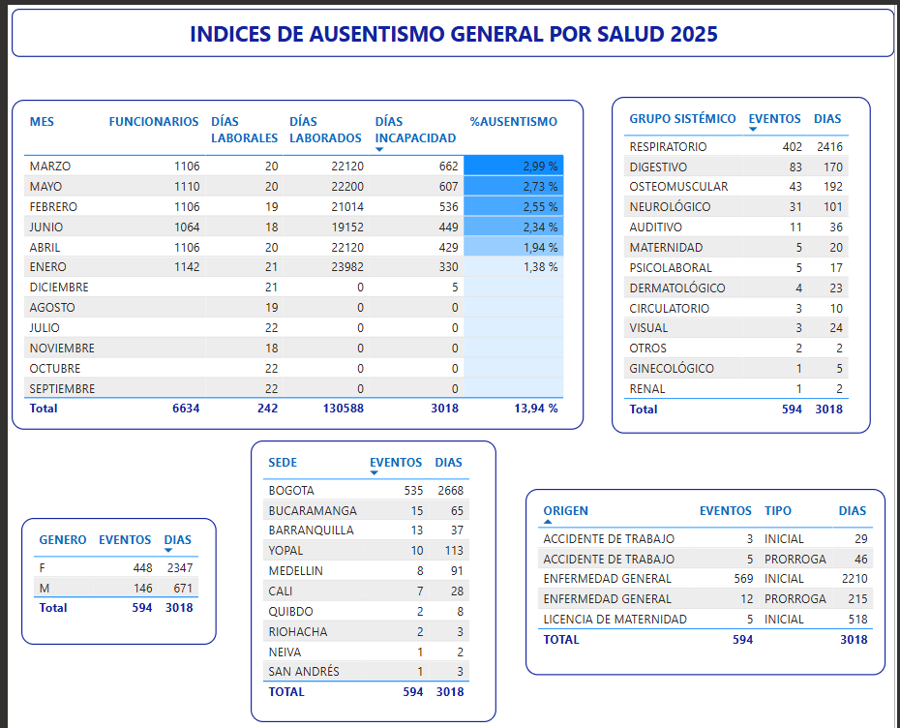 Desde el componente se gestionaron los indicadores de estructura, proceso y resultado | Se validan las evidencias aportadas por la DTH, dando cumplimiento con lo planeado, reporte correspondiente al segundo trimestre de la vigencia 2025.
COMPONENTE DE SEGURIDAD Y SALUD EN EL TRABAJO | Acompañamiento en la gestión del COPASST y el CCL | Porcentaje de ejecución del Plan Anual de Trabajo de SST |  |  | 4 |  |  | 1 |  |  | 1 |  |  | 1 |  |  | 1 | $250.000.000 para el desarrollo integral del CSST, reflejado en personal, aportes ARL, equipos de oficina, EMOS, Brigadas y demás | 100% | Acta de reunión - asistencia | Se continua con el proceso de apoyo al COPASST en la investigación de los accidentes. Por otra parte, se designó por parte de la Administración a la nueva presidente del COPASST- Ociris Cueto funcionaria de carrera administrativa ubicada en la Regional Nororiental con sede en Bucaramanga, quien a su vez hizo la presentación y valido las actividades pendientes de ejecución por parte de este comité Adicionalmente, se apoyó a este comité en la respuesta a Tutela presentada por el funcionario Carlos Andrés Maya Lucero | Se validan las evidencias aportadas por la DTH, dando cumplimiento con lo planeado, reporte correspondiente al segundo trimestre de la vigencia 2025.
COMPONENTE DE SEGURIDAD Y SALUD EN EL TRABAJO | Realizar Evaluación de seguimiento al CSST según criterios de la Resolución 312 DE 2019 | Porcentaje de ejecución del Plan Anual de Trabajo de SST |  |  | 1 |  |  |  |  |  |  |  |  |  |  |  | 1 | $250.000.000 para el desarrollo integral del CSST, reflejado en personal, aportes ARL, equipos de oficina, EMOS, Brigadas y demás |  | informe
COMPONENTE DE SEGURIDAD Y SALUD EN EL TRABAJO | Realización y/o actualización del curso de 50 horas para funcionarios que aplique | Porcentaje de ejecución del Plan Anual de Trabajo de SST |  |  | 2 |  |  |  |  |  | 1 |  |  |  |  |  | 1 | $250.000.000 para el desarrollo integral del CSST, reflejado en personal, aportes ARL, equipos de oficina, EMOS, Brigadas y demás | 100% | diplomas - certificadops | Durante este trimestre realizó el curso la funcionaria Adriana Pardo Cifuentes. | Se validan las evidencias aportadas por la DTH, dando cumplimiento con lo planeado, reporte correspondiente al segundo trimestre de la vigencia 2025.
COMPONENTE DE SEGURIDAD Y SALUD EN EL TRABAJO | Seguimiento al cumplimiento de SST por parte de los contratistas | Porcentaje de ejecución del Plan Anual de Trabajo de SST |  |  | 2 |  |  |  | 1 |  |  |  |  |  |  | 1 |  | $250.000.000 para el desarrollo integral del CSST, reflejado en personal, aportes ARL, equipos de oficina, EMOS, Brigadas y demás | 100% | asistencias, informes | Para dar cumplimiento a esta actividad se ofició a los supervisores de contrato el diligenciamiento del formato PEFT32 – Lista de Chequeo a Proveedores, Contratistas y Subcontratistas, con el diligenciamiento de este formato y la entrega de los soportes documentales exigidos en el mismo, es posible verificar el cumplimiento de los requisitos mínimos en materia de SST, especialmente para contratos que impliquen el suministro de personal en servicios como vigilancia, aseo, cafetería, correspondencia, agentes de línea de frente, entre otros. | Se validan las evidencias aportadas por la DTH, dando cumplimiento con lo planeado, reporte correspondiente al segundo trimestre de la vigencia 2025.
COMPONENTE DE SEGURIDAD Y SALUD EN EL TRABAJO | Apoyar la auditoría interna en la entidad CSST. | Porcentaje de ejecución del Plan Anual de Trabajo de SST |  |  | 1 |  |  |  |  |  |  |  |  | 1 |  |  |  | $250.000.000 para el desarrollo integral del CSST, reflejado en personal, aportes ARL, equipos de oficina, EMOS, Brigadas y demás |  | asistencias, informes
COMPONENTE DE SEGURIDAD Y SALUD EN EL TRABAJO | Actualizar cuando aplique, la documentación del CSST según necesidades, se incluyen Manuales, programas, políticas e indicadores | Porcentaje de ejecución del Plan Anual de Trabajo de SST |  |  | 2 |  |  |  | 1 |  |  |  |  |  | 1 |  |  | $250.000.000 para el desarrollo integral del CSST, reflejado en personal, aportes ARL, equipos de oficina, EMOS, Brigadas y demás | 100% | Documentos o formatos actualizados | 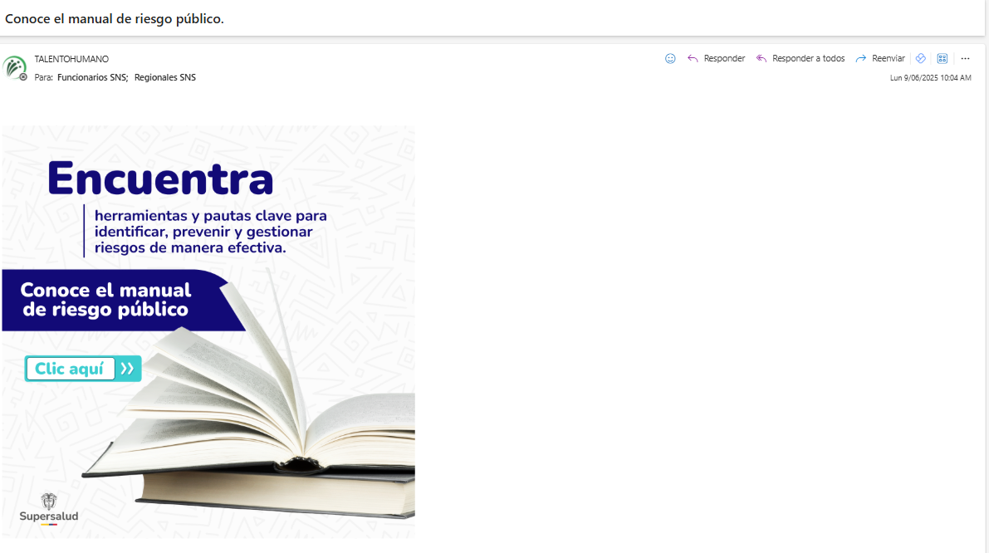 Dentro de la documentación del componente en este trimestre se actualizó el plan de emergencias de la entidad y el mismo se puede validar en el siguiente enlace. | Se validan las evidencias aportadas por la DTH, dando cumplimiento con lo planeado, reporte correspondiente al segundo trimestre de la vigencia 2025.
COMPONENTE DE SEGURIDAD Y SALUD EN EL TRABAJO | Desarrollar los programas de vigilancia epidemiológica | Porcentaje de ejecución del Plan Anual de Trabajo de SST |  |  | 2 |  |  |  |  | 1 |  |  |  |  |  | 1 |  | $250.000.000 para el desarrollo integral del CSST, reflejado en personal, aportes ARL, equipos de oficina, EMOS, Brigadas y demás | 100% | asistencias, informes | Riesgo Osteomuscular ✓ Inspección ergonómica estaciones de trabajo ✓ Seguimiento a condición de salud musculoesquelética ✓ Pausas saludables ✓ Aplicación encuesta sin DME para caracterización de la población. Riesgo Psicosocial ✓ La Super te escucha ✓ Micro taller caja de recursos internos ✓ Actividad de relajación libera tensiones | Se validan las evidencias aportadas por la DTH, dando cumplimiento con lo planeado, reporte correspondiente al segundo trimestre de la vigencia 2025.
COMPONENTE DE SEGURIDAD Y SALUD EN EL TRABAJO | Revisión del Reglamento de Higiene y Seguridad Industrial y matriz de Peligros y Riesgos | Porcentaje de ejecución del Plan Anual de Trabajo de SST |  |  | 1 |  |  |  |  |  |  |  |  | 1 |  |  |  | $250.000.000 para el desarrollo integral del CSST, reflejado en personal, aportes ARL, equipos de oficina, EMOS, Brigadas y demás |  | Documentos o formatos actualizados
COMPONENTE DE SEGURIDAD Y SALUD EN EL TRABAJO | Acompañamiento integral al trabajo de funcionarios en condición de discapacidad y Teletrabajo, incluyendo levantamiento de necesidades de capacitación, asi como implementacion de mejoras en puestos de trabajo | Porcentaje de ejecución del Plan Anual de Trabajo de SST |  |  | 2 |  |  |  |  |  | 1 |  |  |  |  |  | 1 | $250.000.000 para el desarrollo integral del CSST, reflejado en personal, aportes ARL, equipos de oficina, EMOS, Brigadas y demás | 100% | asistencias, informes | Se llevo a cabo inspección a los puestos de trabajo para validar condiciones y ajustes necesarios. Adicionalmente, con el apoyo de la ARL, se realizó informe de accesibilidad para los funcionarios que presentan discapacidad. | Se validan las evidencias aportadas por la DTH, dando cumplimiento con lo planeado, reporte correspondiente al segundo trimestre de la vigencia 2025.
COMPONENTE DE SEGURIDAD Y SALUD EN EL TRABAJO | Realizar exámenes médicos ocupacionales (según aplique) de acuerdo a Profesiograma | Porcentaje de ejecución del Plan Anual de Trabajo de SST |  |  | 10 |  |  | 1 | 1 | 1 | 1 | 1 | 1 | 1 | 1 | 1 | 1 | $250.000.000 para el desarrollo integral del CSST, reflejado en personal, aportes ARL, equipos de oficina, EMOS, Brigadas y demás | 100% | conceptos | Se realizo 176 exámenes de ingreso a funcionarios que con ocasión del concurso de méritos ingresan a la Entidad.​ Los conceptos de aptitud reposan en la historia laboral ​ | Se validan las evidencias aportadas por la DTH, dando cumplimiento con lo planeado, reporte correspondiente al segundo trimestre de la vigencia 2025.
COMPONENTE DE SEGURIDAD Y SALUD EN EL TRABAJO | Reportar y Realizar las investigaciones de los AT y EL y su respectivo seguimiento a las recomendaciones que se emitan en las mismas, según la accidentalidad y ausentismo presentado. | Porcentaje de ejecución del Plan Anual de Trabajo de SST |  |  | 2 |  |  |  | 1 |  |  |  |  |  |  |  | 1 | $250.000.000 para el desarrollo integral del CSST, reflejado en personal, aportes ARL, equipos de oficina, EMOS, Brigadas y demás | 100% | asistencias, informes | Durante este trimestre se reportaron los siguientes accidentes: ➢ Liliana Elvira Sanchez ➢ María Andrea Jauregui ➢ Ricardo Lemus La respectiva investigación se realizó y puede ser consultada en los archivos del componente | Se validan las evidencias aportadas por la DTH, dando cumplimiento con lo planeado, reporte correspondiente al segundo trimestre de la vigencia 2025.
COMPONENTE DE SEGURIDAD Y SALUD EN EL TRABAJO | Realizar y hacer seguimiento al resultado de las condiciones de salud en el trabajo con base en los informes que entrega la IPS contratada. | Porcentaje de ejecución del Plan Anual de Trabajo de SST |  |  | 2 |  |  |  |  | 1 |  |  |  |  | 1 |  |  | $250.000.000 para el desarrollo integral del CSST, reflejado en personal, aportes ARL, equipos de oficina, EMOS, Brigadas y demás | 100% | asistencias, informes | Se llevo a cabo actividad con la fisioterapeuta para validar condiciones ergonómicas de los funcionarios que presentan patologías de base enfocadas en temas osteomusculares. | Se validan las evidencias aportadas por la DTH, dando cumplimiento con lo planeado, reporte correspondiente al segundo trimestre de la vigencia 2025.
COMPONENTE DE SEGURIDAD Y SALUD EN EL TRABAJO | Realización de la Semana de la SST y celebración del día de la SST | Porcentaje de ejecución del Plan Anual de Trabajo de SST |  |  | 1 |  |  |  |  |  |  |  |  |  | 1 |  |  | $250.000.000 para el desarrollo integral del CSST, reflejado en personal, aportes ARL, equipos de oficina, EMOS, Brigadas y demás |  | asistencias, informes
COMPONENTE DE SEGURIDAD Y SALUD EN EL TRABAJO | Seguimiento al Plan de Inspecciones Planeadas y no planeadas (locativas, equipos de seguridad, de EPP, señalización, puestos de trabajo, puestos de teletrabajo, zonas de almacenamiento) a todo nivel de la Entidad, sede principal, archivo, regionales y Centro de Atención al Ciudadano. | Porcentaje de ejecución del Plan Anual de Trabajo de SST |  |  | 3 |  |  |  | 1 |  |  | 1 |  |  |  |  | 1 | $250.000.000 para el desarrollo integral del CSST, reflejado en personal, aportes ARL, equipos de oficina, EMOS, Brigadas y demás | 100% | Listas de asistencias, registros fotograficos | Como parte de la gestión del componente se realizó las inspecciones locativas en los pisos 4, 9 y 10. Adicionalmente, con el apoyo de la ARL se realizan inspecciones a puestos de trabajo a los funcionarios que lo requieran y sea por condición de salud o condición de trabajo. | Se validan las evidencias aportadas por la DTH, dando cumplimiento con lo planeado, reporte correspondiente al segundo trimestre de la vigencia 2025.
COMPONENTE DE SEGURIDAD Y SALUD EN EL TRABAJO | PROGRAMA SINERGIA 2025 | Porcentaje de ejecución del Plan Anual de Trabajo de SST |  |  | 2 |  |  |  | 1 |  |  |  |  |  | 1 |  |  | $250.000.000 para el desarrollo integral del CSST, reflejado en personal, aportes ARL, equipos de oficina, EMOS, Brigadas y demás | 100% | asistencias, informes | 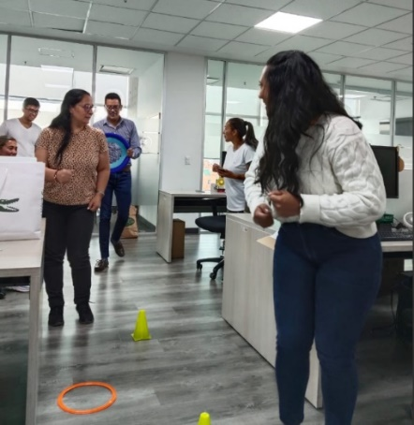 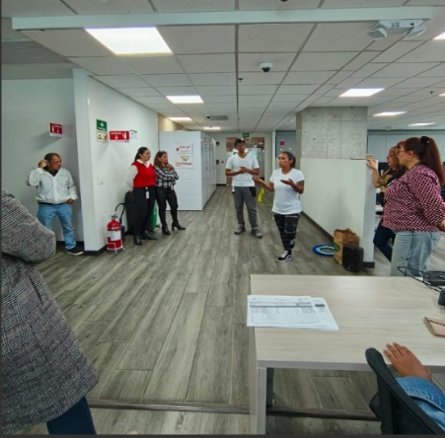 Mediante una actividad lúdica se sensibilizo a los funcionarios en el tema de normas de seguridad vial. | Se validan las evidencias aportadas por la DTH, dando cumplimiento con lo planeado, reporte correspondiente al segundo trimestre de la vigencia 2025.
COMPONENTE DE SEGURIDAD Y SALUD EN EL TRABAJO | Realizar mediciones higiénicas en iluminación, temperatura y ruido, sede central y regionales según Matriz IPVRDC | Porcentaje de ejecución del Plan Anual de Trabajo de SST |  |  | 1 |  |  |  |  |  |  |  | 1 |  |  |  |  | $250.000.000 para el desarrollo integral del CSST, reflejado en personal, aportes ARL, equipos de oficina, EMOS, Brigadas y demás |  | asistencias, informes
COMPONENTE DE SEGURIDAD Y SALUD EN EL TRABAJO | Desarrollar actividades del Plan de Capacitación del Componente de gestion Seguridad y Salud en el Trabajo. | Porcentaje de ejecución del Plan Anual de Trabajo de SST |  |  | 1 |  |  |  |  |  |  |  |  |  |  | 1 |  | $250.000.000 para el desarrollo integral del CSST, reflejado en personal, aportes ARL, equipos de oficina, EMOS, Brigadas y demás |  | asistencias, informes
COMPONENTE DE SEGURIDAD Y SALUD EN EL TRABAJO | Acompañamiento a la Gestión de SST en las sedes regionales | Porcentaje de ejecución del Plan Anual de Trabajo de SST |  |  | 2 |  |  | 1 |  |  |  |  |  |  | 1 |  |  | $250.000.000 para el desarrollo integral del CSST, reflejado en personal, aportes ARL, equipos de oficina, EMOS, Brigadas y demás |  | asistencias, informes
COMPONENTE DE SEGURIDAD Y SALUD EN EL TRABAJO | Realización de simulacro general de evacuación por simulación de Sismo | Porcentaje de ejecución del Plan Anual de Trabajo de SST |  |  | 1 |  |  |  |  |  |  |  |  |  | 1 |  |  | $250.000.000 para el desarrollo integral del CSST, reflejado en personal, aportes ARL, equipos de oficina, EMOS, Brigadas y demás |  | Listas de asistencias, correos, fotografías, informes
COMPONENTE DE SEGURIDAD Y SALUD EN EL TRABAJO | Realización de simulacro de Primeros Auxilios a nivel de regionales y sede central | Porcentaje de ejecución del Plan Anual de Trabajo de SST |  |  | 1 |  |  |  | 1 |  |  |  |  |  |  |  |  | $250.000.000 para el desarrollo integral del CSST, reflejado en personal, aportes ARL, equipos de oficina, EMOS, Brigadas y demás | 100% | Listas de asistencias, correos, fotografías, informes | Como se tenía previsto se llevó a cabo la actividad de simulacro y la misma se realizó simulando un incendio | Se validan las evidencias aportadas por la DTH, dando cumplimiento con lo planeado, reporte correspondiente al segundo trimestre de la vigencia 2025.
COMPONENTE DE SEGURIDAD Y SALUD EN EL TRABAJO | Realización de simulacro de evacuación por simulación de conato de incendio en sedes de regionales y parcial en sede Central | Porcentaje de ejecución del Plan Anual de Trabajo de SST |  |  | 1 |  |  |  |  |  |  | 1 |  |  |  |  |  | $250.000.000 para el desarrollo integral del CSST, reflejado en personal, aportes ARL, equipos de oficina, EMOS, Brigadas y demás |  | Listas de asistencias, correos, fotografías, informes
COMPONENTE DE SEGURIDAD Y SALUD EN EL TRABAJO | Realización de simulacro de evacuación por asonadas en sedes de regionales y parcial en sede Central | Porcentaje de ejecución del Plan Anual de Trabajo de SST |  |  | 1 |  |  |  |  |  |  |  |  |  |  | 1 |  | $250.000.000 para el desarrollo integral del CSST, reflejado en personal, aportes ARL, equipos de oficina, EMOS, Brigadas y demás |  | Listas de asistencias, correos, fotografías, informes
Última fecha de actualización del registro : | 2025-01-31 |  |  |  | 60 | 0 | 2 | 5 | 8 | 3 | 7 | 3 | 2 | 7 | 7 | 6 | 10

PINAR
 | DIRECCIONAMIENTO ESTRATÉGICO |  |  |  |  |  |  |  |  |  |  |  |  |  |  |  |  |  |  |  |  |  | CÓDIGO | DEFT04
 | FORMULACIÓN Y SEGUIMIENTO DE PLANES O CRONOGRAMAS |  |  |  |  |  |  |  |  |  |  |  |  |  |  |  |  |  |  |  |  |  | VERSIÓN | 1
 |  |  |  |  |  |  |  |  |  |  |  |  |  |  |  |  |  |  |  |  |  |  | FECHA | 2023-05-31
NOMBRE DEL PLAN O CRONOGRAMA | Modelo de Gestión Documental y Administración de Archivos -MGDA- en 2025 - Alcanzar el Nivel de madurez en dos (2) componentes en "Básico" y un (1) componente en "Intermedio".
PROCESO, OBJETIVO, POLÍTICA, COMPONENTE | ACTIVIDAD O TAREA |  |  |  | CRONOGRAMA |  |  |  |  |  |  |  |  |  |  |  |  |  |  | SEGUIMIENTO A LA EJECUCIÓN |  |  |  | DEPENDENCIA Y/O FUNCIONARIO RESPONSABLE
 |  | Dato Variable 1 | Dato Variable 2 | Frecuencia de Reporte | Metas Programadas |  | Fecha de Reporte o Ejecución de la actividad |  |  |  |  |  |  |  |  |  |  |  | Recursos Técnicos y/o financieros | Porcentaje (%) de avance o cumplimiento | Relacionar Producto / Evidencia | Resultado de la Gestión consolidada a Junio | Análisis resultados de Gestión (OAP)
 |  |  |  |  | Línea de Base | Valor absoluto | Ene | Feb | Mar | Abr | May | Jun | Jul | Ago | Sep | Oct | Nov | Dic
ESTRATÉGICO
Política de Gestión Documental | Avanzar en la ejecución del plan de Acción para cerrar brechas, de conformidad con los hallazgos encontrados en el diagnóstico integral de archivos, Plan de mejoramiento 1563- 2024 y FURAG (2023). | 1 | 2 | Trimestral | 100% | 2 |  |  | 1 |  |  |  |  | 1 |  |  |  |  |  | 50 | Informe de avance cierre de brechas Diagnóstico de archivos | Reunión de evaluación a la aplicación de la matriz de información como herramienta para consolidar los resultados obtenidos en los informes de diagnóstico de las distintas dependencias diseñada en la vigencia 2024; conformación de equipo de apoyo técnico del grupo de Gestión Documental de 3 tecnólogos y 2 auxiliares. Al cierre del presente informe, se ha avanzado en el diligenciamiento de los informes correspondientes a 75 oficinas productoras en la matriz de información. https://acortar.link/m4U2Mq |  | Secretaria General
Política de Gestión Documental | Actualizar la política de gestión documental de acuerdo con los lineamientos establecidos por el Archivo General de la Nación y la Supersalud. | 1 | 1 | Trimestral | 100% | 1 |  | 1 |  |  |  |  |  |  |  |  |  |  |  | 100 | Política de Gestión Documental (actualización y aprobación de ser necesaria) | La Política de GD actualizada fue publidaca el 25 de febrero en la web de la SNS. https://acortar.link/m4U2Mq |  | Secretaria General
Política de Gestión Documental | Actualizar el Programa de Gestión Documental de acuerdo con los lineamientos y metodología definidos por el Archivo General de la Nación. | 1 | 1 | Trimestral | 100% | 1 |  | Eliminar |  | 1 |  |  |  |  |  |  |  |  |  | 100 | Programa de Gestión Documental - PGD (actualización). | El PGD actualizado fue presentado para validación metodológica según lineamientos del SIG, a la OAP. https://acortar.link/tWAh6B | Se validan las evidencias aportadas por la GD, dando cumplimiento con lo planeado, reporte correspondiente al segundo trimestre de la vigencia 2025. | Secretaria General
Política de Gestión Documental | Actualizar, aprobar e implementar el instrumento archivístico PINAR de acuerdo con los lineamientos y metodología establecida por el Archivo General de la Nación. | 1 | 1 | Trimestral | 100% | 1 | 1 |  |  |  |  |  |  |  |  |  |  |  |  | 100 | Plan Institucional de Archivos - PINAR (actualización y aprobación). | La actualización y aprobación del instrumento archivístico PINAR se gestionó el 17 de febrero de 2025. Fue presentado para validación metodológica en el SIG a la OAP. https://acortar.link/m4U2Mq |  | Secretaria General
Política de Gestión Documental | Complementar y realizar la implementación permanente del sistema integrado de conservación -SIC, teniendo en cuenta los lineamientos dados por el Archivo General de la Nación. |  |  | Trimestral | 100% | 2 |  |  |  |  |  |  |  | 1 |  |  | 1 |  |  | #DIV/0! | Sistema Integrado de Conservación - SIC (complementación) | No Aplica |  | Secretaria General - Dirección de Innovación y Desarrollo - Subdirección de Tecnologías de la información
Política de Gestión Documental | Realizar el análisis a las actividades críticas de éxito, para identificar la ausencia o duplicidad de funciones y barreras que impidan la oportuna, eficiente y eficaz prestación del servicio de la gestión documental en la entidad. | 1 | 2 | Trimestral | 0% | 2 |  |  |  |  |  | 1 |  |  |  |  | 1 |  |  | 50 | Plan de análisis de actividades críticas de éxito del servicio de la gestión documental en la entidad | Se realiza el análisis, identificando las mejoras a la digaramación de la actividad crítica o clave de éxito de la GD. https://acortar.link/RQ9HHc | Se validan las evidencias aportadas por la GD, dando cumplimiento con lo planeado, reporte correspondiente al segundo trimestre de la vigencia 2025. | Secretaria General
Política de Gestión Documental | Actualizar la matriz de riegos en gestión documental, con los procesos responsables de su gestión. | 1 | 1 | Trimestral | 0% | 1 |  |  |  | 1 |  |  |  |  |  |  |  |  |  | 100 | Matriz de Riesgos en Gestión Documental (Actualización) | Se realiza la actualización de Riesgos de Gestión, Corrupción y Fiscales de la Gestión archivística documental. https://acortar.link/gVKL1i | Se validan las evidencias aportadas por la GD, dando cumplimiento con lo planeado, reporte correspondiente al segundo trimestre de la vigencia 2025. | Secretaria General
Política de Gestión Documental | Identificar estrategias y planes para lograr la articulación de la gestión documental con el plan estratégico institucional. | 1 | 1 | Trimestral | 0% | 1 |  |  | 1 |  |  |  |  |  |  |  |  |  |  | 100 | Documento relacionado con la articulación de la Gestión Documental con el Plan Estratégico Institucional | El Plan Estratégico Institucional (PEI) de la SNS definido para las vigencias 2024-2026 aborda estrategias clave para la articulación de la gestión documental con el plan estratégico institucional, destacando acciones necesarias para garantizar la preservación, conservación y difusión del acervo documental, así como la preservación digital de los documentos electrónicos almacenados en el Sistema de Gestión Documental Argo. Para lo anterior, se determinaron algunas estrategias, proyectos y planes propuestos: https://acortar.link/m4U2Mq |  | Secretaria General
...
 |  |  |  |  |  |  |  |  |  |  |  |  |  | 2 |  |  |  |  |  | 33.333333333 | Formulación de instrumentos Archivísticos: Modelo de Requisitos para la Gestión de Documentos Electrónicos, Esquema de Metadatos,Tablas de Control de Acceso. | Se gestionó la elaboración del Modelo de requisitos de gestión de documentos electrónicos SNS_V2_2025. https://acortar.link/kYYHHU | Se validan las evidencias aportadas por la GD, dando cumplimiento con lo planeado, reporte correspondiente al segundo trimestre de la vigencia 2025. | Secretaria General
 |  |  |  |  |  |  |  |  |  |  |  |  |  |  |  |  | 1 |  |  | #DIV/0! | Informe sobre la funcionalidad de la creación de Expedientes electrónicos | No Aplica |  | Secretaria General
...
 |  |  |  |  |  |  |  |  |  |  |  |  |  |  | 1 |  |  |  |  | 50 | Informe de seguimiento a las acciones de apropiación de la cultura organizacional dirigida al componente de Gestión Documental | https://acortar.link/kYYHHU | Se validan las evidencias aportadas por la GD, dando cumplimiento con lo planeado, reporte correspondiente al segundo trimestre de la vigencia 2025. | Secretaria General
 |  |  |  |  |  |  |  |  |  |  |  |  |  |  |  |  |  |  |  | 100 | Documento de memoria institucional | https://acortar.link/kYYHHU | Se validan las evidencias aportadas por la GD, dando cumplimiento con lo planeado, reporte correspondiente al segundo trimestre de la vigencia 2025. | Secretaria General
 |  |  |  |  |  |  |  |  |  |  |  |  |  |  | 1 |  |  |  |  | 50 | Documento de mecanismos de Difusión. | Se identifica la gestión realizada en el Grupo de Gestión Documental sobre los mecanismos desarrollados para la difusión de información a través de la promoción de productos y servicios que dispone la Gestión Documental en lo corrido del 2025 (enero y febrero de 2025) https://acortar.link/m4U2Mq |  | Secretaria General
 |  |  |  |  |  |  |  |  |  |  |  |  |  |  |  | 1 |  |  |  | #DIV/0! | Informe de los formularios dispuestos a la ciudadanía en el alcance de las PQRD. | No Aplica |  | Secretaria General
 |  |  |  |  |  |  |  |  |  |  |  |  |  | 6 | 5 | 7 | 5 | 1
...
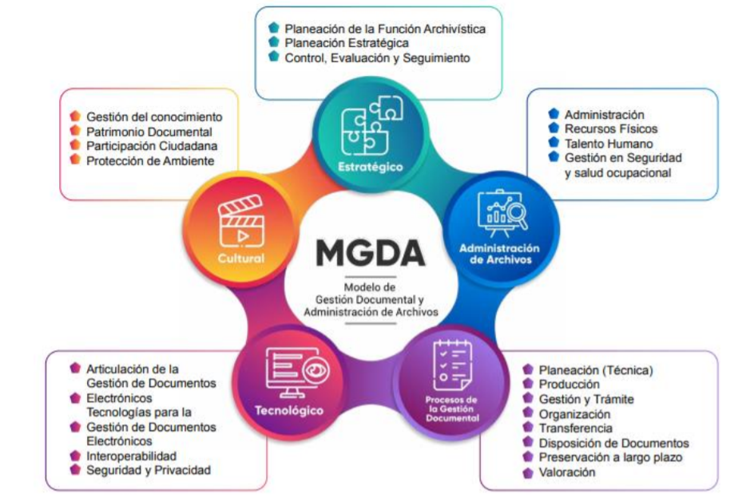
...
 |  |  |  |  |  |  |  |  |  |  |  |  |  | Agt | Sep | Oct | Nov | Dic
 |  |  |  |  |  |  |  |  |  |  |  |  |  | 6 | 5 | 7 | 5 | 1
 |  |  |  |  |  |  |  |  |  |  |  |  |  |  | 19 |  |  | 13
 |  |  |  |  |  |  |  |  |  |  |  |  |  |  |  |  |  | 32
 |  |  |  |  |  |  |  |  |  |  |  |  |  | 40 | 45 | 52 | 57 | 58
 |  |  |  |  |  |  |  |  |  |  |  |  |  | 69% | 78% | 90% | 98% | 100%

 |  |  |  |  |  |  |  |  |  |  |  |  |  |  |  | Q4
 |  |  |  |  |  |  |  |  |  |  |  |  |  | 45 |  | 100% | 58

